8. instruktion verlista
Instruktion verifikationslista

1. Verifikationslistorna ska sökas ut enligt nedan sortering i respektive ekonomisystem
1:a sortering |  | 2:e sortering |  | 3:e sortering |  | 4:e sortering | 5:e sortering | 6:e sortering | 7:e sortering | 8:e sortering
Konto | Konto-benämning | Kst/Ansvar | Kst/Ansvar benämning | Projekt | Projekt-benämning | Belopp | Period/månad | Verdatum | Vernr | Vertext
 |  | (kst agresso) |  |  |  |  | (period agresso)
 |  | (ansvar raindance) |  |  |  |  | (månad raindance)

2. Endast ovan kategorier ska finnas med i utsökningen (dvs kryssas i) - inget annat val kryssas i utan lämnas tomt
(förutom period från och till)
Ex på hur det kan se ut beroende på vilken uppsättning i ekonomisystemet man har.

Alternativ 1 |  |  |  |  | Alternativ 2
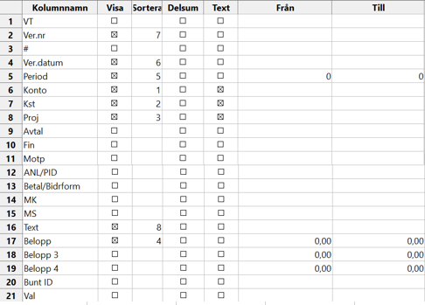


3. När du sökt ut utfallet efter ovan sortering, klistra in verifikationslistan i respektive flikblad.

Infoga en kolumn till höger om sista kolumnen;
Komplettera med information för följande kostnadsslag (såvida det inte framgår av verifikationstexten)
1. Möten, konferenser/etc - |  | Skriv in syftet
2. Interna omföringar av lön- |  | Skriv vilka tjänstebeteckningar som omföringarna avser
3. Resor- |  | Skriv in syftet med resan
4. Avskrivningar- |  | Skriv in inköpsåret för instrumentet

